Inicio
AVISO: Esta base de datos, así como sus elementos y datos, son totalmente ficticios.
Algunos nombres de compañías, sedes y personajes se inspiran en sagas de ciencia ficción y se usan solo como homenaje, con fines creativos y didácticos,
sin relación con sus titulares ni respaldo por su parte. Aviso completo en el capítulo «Licencia» de los libros del universo R-Stars.

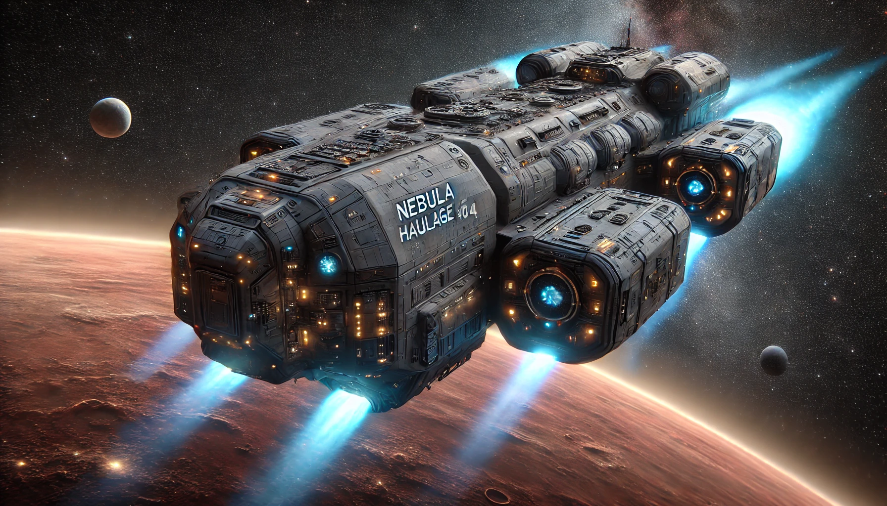

* Imagen generada con IA.

